初期画面表示
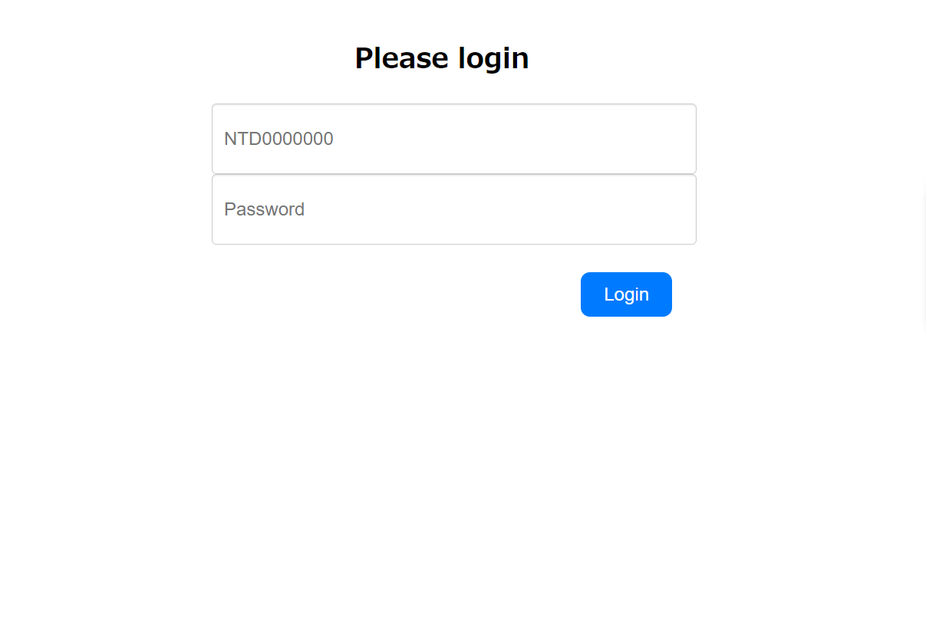
単体試験仕様書 |  | システムID | KS | 画面ID | KS001 | 作成者 | 張秋実 | 更新者 | 張秋実
 |  | システム名称 | 倉庫管理システム | 画面名 | ログイン | 作成日 | 2023-05-25 | 更新日 | 2023-05-25

 | 初期画面

ケース
単体試験仕様書 |  | システムID | KS | 画面ID |  |  |  | KS001 |  |  | 作成者 | 張秋実 | 更新者 | 張秋実
 |  | システム名称 | 倉庫管理システム | 画面名 |  |  |  | ログイン |  |  | 作成日 | 2023-05-25 | 更新日

チェック内容
チェックポイント
 |  |  |  |  | 1 | 2 | 3 | 4 | 5 | 6
チェック条件 | 画面初期表示 |  |  |  | ○

 | 社員ID
 | 未入力の場合 |  |  |  |  | ○
 | 入力の場合 |  |  |  |  |  | ○ | ○ | ○ | ○

 | パスワード
 | 未入力の場合 |  |  |  |  | ○ | ○
 | 入力の場合 |  |  |  |  |  |  | ○ | ○ | ○

 | 社員テーブルに
 | 社員IDが存在しない場合 |  |  |  |  |  |  | ○
 | 社員IDが存在する、パスワードが間違い場合 |  |  |  |  |  |  |  | ○
 | 社員IDが存在する、パスワードが間違いがない場合 |  |  |  |  |  |  |  |  | ○

 | ログインボタンを押下する場合 |  |  |  |  | ○ | ○ | ○ | ○ | ○

確認内容 | 社員IDに空白が表示されること。 |  |  |  | ○
 | パスワードに空白が表示されること。 |  |  |  | ○
 | 社員IDにフォーカスが表示されること。 |  |  |  | ○

 | エラー「IDを入力してください。」が表示されること。 |  |  |  |  | ○
 | エラー「パスワードを入力してください。」が表示されること。 |  |  |  |  | ○ | ○
 | エラー「IDが間違っています。」が表示されること。 |  |  |  |  |  |  | ○
 | エラー「パスワードが間違っています。」が表示されること。 |  |  |  |  |  |  |  | ○

 | 社員情報一覧画面へ遷移すること。 |  |  |  |  |  |  |  |  | ○

実施結果 |  |  |  |  | ○ | ○ | ○ | ○ | ○ | ○
実施者 |  |  |  |  | 張 | 張 | 張 | 張 | 張 | 張
検証日 |  |  |  |  | 2023-05-25 | 2023-05-25 | 2023-05-25 | 2023-05-25 | 2023-05-25 | 2023-05-25
確認者
確認日

